25.11.26-1
3NX240913-6G(25.11.26)

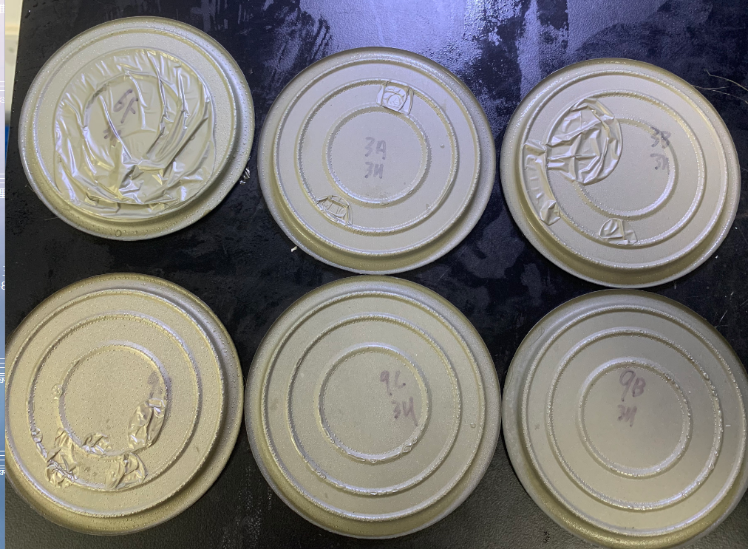
序号 |  | 6G-9A | 6G-9B | 6G-9C | PPG
1 | TF100 | 19.18 | 19.18 | 19.18
2 | TM004 | 5.28 | 5.28 | 5.28
3 | AS400 | 5.52 | 5.52 | 5.52
4 | 日本151-PVC | 36.84 | 36.84 | 36.84
5 | IR877 | 28.92 | 28.92 | 28.92
6 | RJ173M | 32.52 | 32.52 | 32.52
7 | IR868 | 10.00 | 10.00 | /
8 | RJ362 | 6.00 | 6.00 | 12.00
9 | RY075N | 2.00 | 2.00 | 2.00
10 | RF516 | 10.00 | 10.00 | 10.00
11 | RF160 | 10.00 | 10.00 | 10.00
12 | AZ551 | 0.04 | 0.04 | 0.04
13 | TZ161 | 0.16 | 0.16 | 0.16
14 | 35.7% 白浆-新（无306） | / | 5.82 | 5.82
15 | 3%气硅 | / | 1.74 | 1.74
16 | 14.28%-炭黑浆料 | / | 0.74 | 0.74
17 | IA151 | 4.28 | 4.28 | 4.28
18 | FL815C | 4.00 | 4.00 | 4.00
19 | TM004 | 7.30 | 7.30 | 7.30
20 | TZ221 | 3.72 | 3.72 | 3.72
21 | TZ161 | 5.00 | 5.00 | 5.00
22 | TF100 | 5.00 | 5.00 | 5.00
23 | AZ135 | 0.34 | 0.34 | 0.34
24 | TZ161 | 3.08 | 3.08 | 3.08
23 | 合计 | 199.18 | 207.48 | 203.48

 | 205℃*12min-镀铬铁
 | 3%氯化钠 | X | 略好 | 好
 | 电腐蚀 | √ | √ | √

